1.1
voltar à página inicial |  |  |  | 1 - CLAREZA DO CONTEÚDO
 | S | N | NA
 | x |  |  | 1.1 O sítio Web apresenta um resumo breve do seu propósito, visível sem se fazer scroll
 |  |  |  | Num primeiro vislumbre do sítio Web deve ser visível uma breve definição do seu propósito que dê a indicação ao utilizador de que sítio Web se trata e quais são as tarefas que se podem levar a efeito.

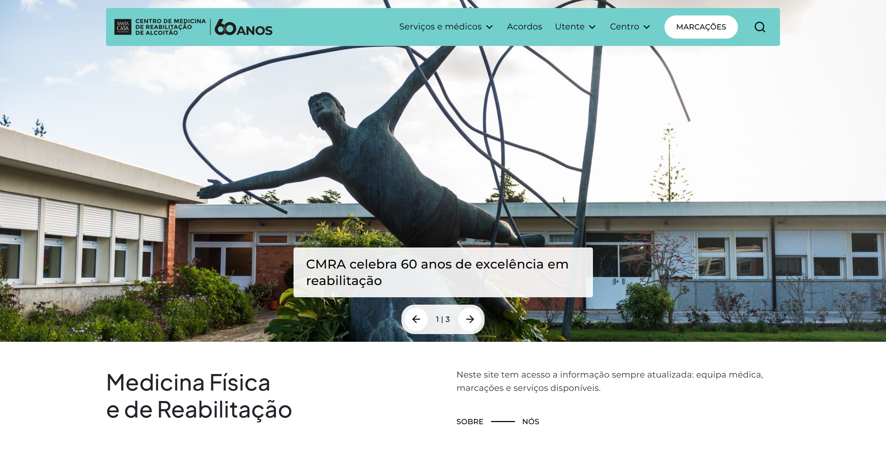
 | Listagem de evidências
 |  |  |  |  | Notas:
 |  |  |  |  | Na página inicial, acima da dobra, é apresentada uma menção ao propósito do sítio. Um cabeçalho de primeiro nível identifica a área de actuação ("Medicina Física e de Reabilitação") e um parágrafo de apresentação resume o que o utilizador encontra no sítio: equipa médica, marcações e serviços disponíveis. A informação está visível sem necessidade de scroll.

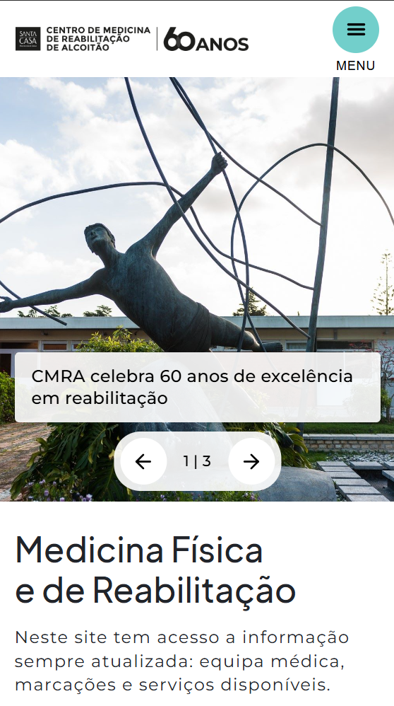

1.2
voltar à página inicial |  |  |  | 1 - CLAREZA DO CONTEÚDO
 | S | N | NA
 | x |  |  | 1.2 Os termos mais complexos têm uma definição agregada
 |  |  |  | Quando são usados termos complexos ou técnicos que não sejam de uso corrente, estes devem ter agregada uma definição. Todos os termos definidos desta forma devem fazer parte de um glossário disponível no sítio Web.

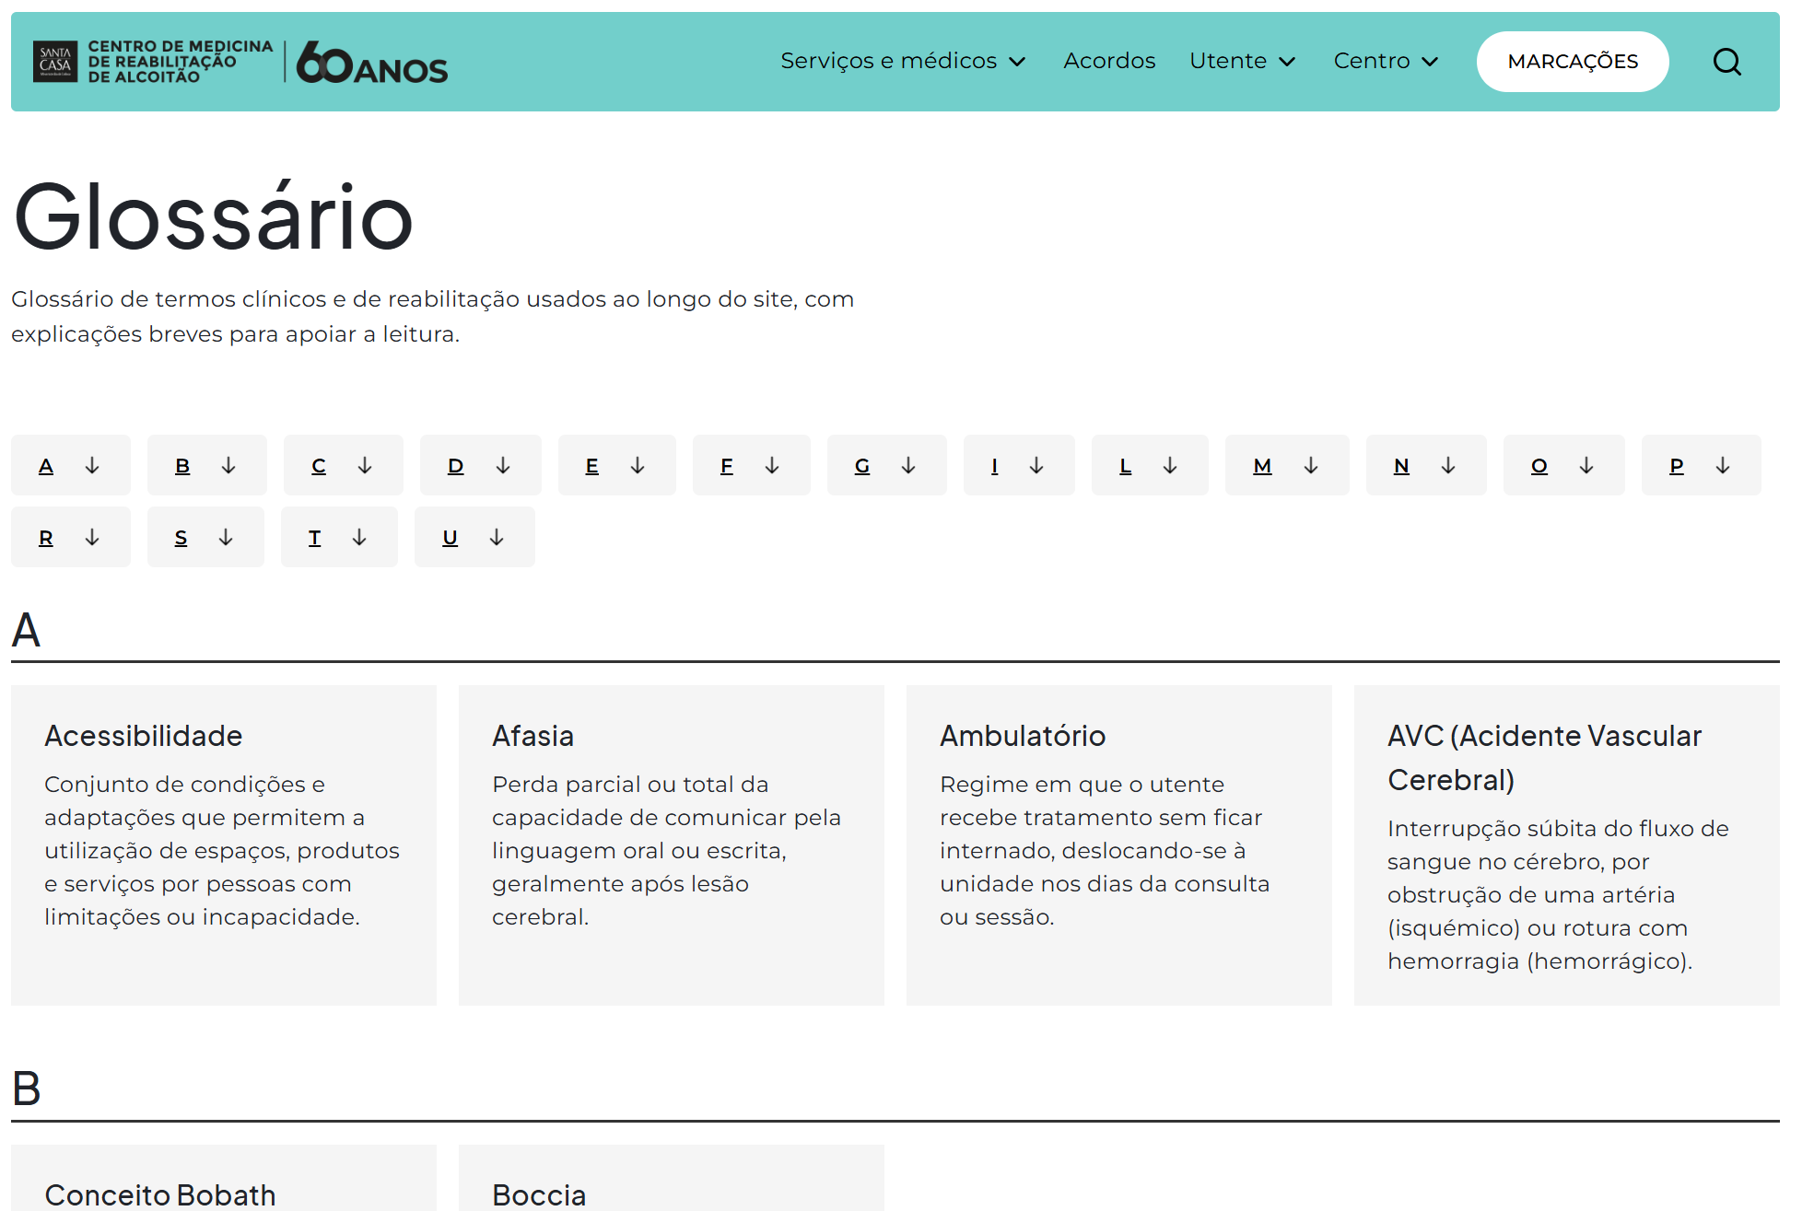
 | Listagem de evidências
 |  |  |  |  | Notas:
 |  |  |  |  | Existe um glossário dedicado, organizado alfabeticamente, com definição breve dos termos clínicos e de reabilitação utilizados no sítio. Acessível a partir do rodapé.

1.3
voltar à página inicial |  |  |  | 1 - CLAREZA DO CONTEÚDO
 | S | N | NA
 | x |  |  | 1.3 Cada bloco de conteúdo contém a sua data de atualização
 |  |  |  | Cada bloco de conteúdo isolado ou conjunto de blocos de conteúdo relacionado deverá ter a data da sua atualização associada, expressa num tamanho de letra 2 pontos abaixo ao do corpo do texto, com contraste mais reduzido mas nunca inferior a 4,5:1.

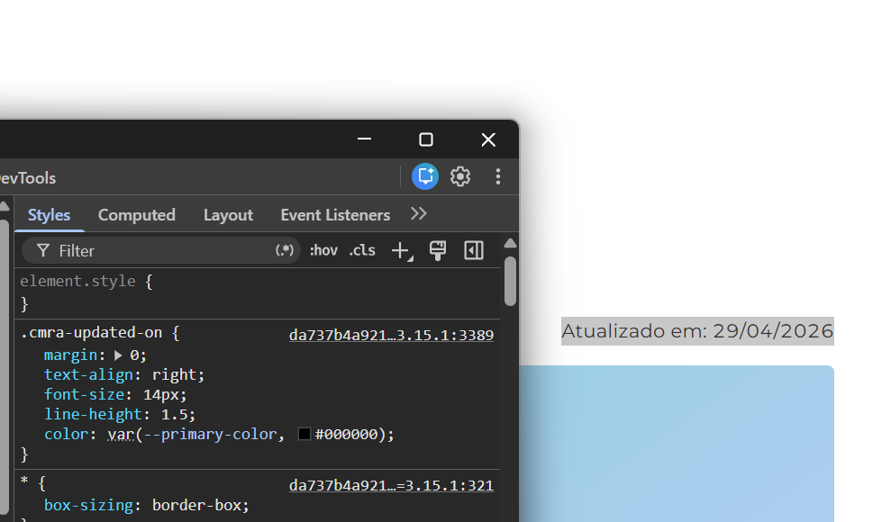
 | Listagem de evidências
 |  |  |  |  | Notas:
 |  |  |  |  | Em cada página é exibida a data de actualização do conteúdo, posicionada acima do rodapé, alinhada à direita, no formato "Atualizado em: dd/mm/aaaa". Tamanho de letra reduzido (14 px) face ao corpo de texto (16 px), com contraste igual ou superior a 4,5:1.

1.4
voltar à página inicial |  |  |  | 1 - CLAREZA DO CONTEÚDO
 | S | N | NA
 | x |  |  | 1.4 A informação sobre a entidade responsável pelo conteúdo está em todas as páginas
 |  |  |  | A identificação da entidade responsável pelos conteúdos produzidos, incluindo uma hiperligação para a página de contactos deverá constar do rodapé de todas as páginas.

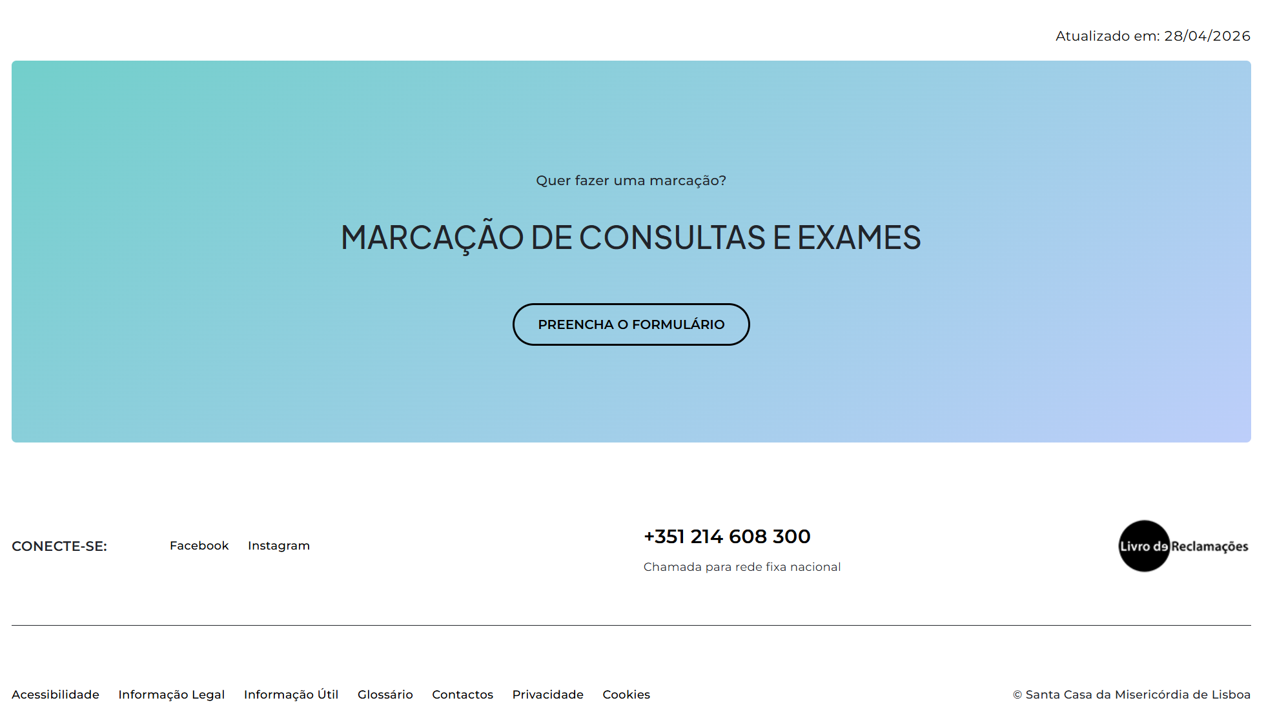
 | Listagem de evidências
 |  |  |  |  | Notas:
 |  |  |  |  | O rodapé, presente em todas as páginas, identifica a entidade responsável pelos conteúdos ("© Santa Casa da Misericórdia de Lisboa") e disponibiliza ligação para a página de contactos.

2.3
voltar à página inicial |  |  |  | 2 - USABILIDADE DO CONTEÚDO
 | S | N | NA
 | x |  |  | 2.3 Blocos e linhas de texto com largura não superior a 100 caracteres
 |  |  |  | Para manter o conforto de leitura, os blocos ou linhas de texto não deverão ter mais de 100 caracteres de largura. Os 80 caracteres correspondem à dimensão que se apresenta nos estudos como a mais confortável para os utilizadores.

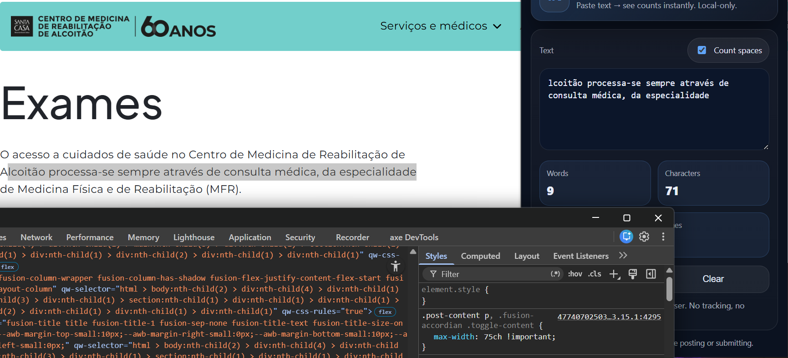
 | Listagem de evidências
 |  |  |  |  | Notas:
 |  |  |  |  | As linhas de texto não excedem os 100 caracteres.

2.4
voltar à página inicial |  |  |  | 2 - USABILIDADE DO CONTEÚDO
 | S | N | NA
 | x |  |  | 2.4 O espaçamento entre linhas não é inferior a 1.5x o tamanho da letra
 |  |  |  | Para assegurar a leitura confortável de blocos de texto deve ser usado um espaçamento entre linhas de 1.5x o tamanho da letra.

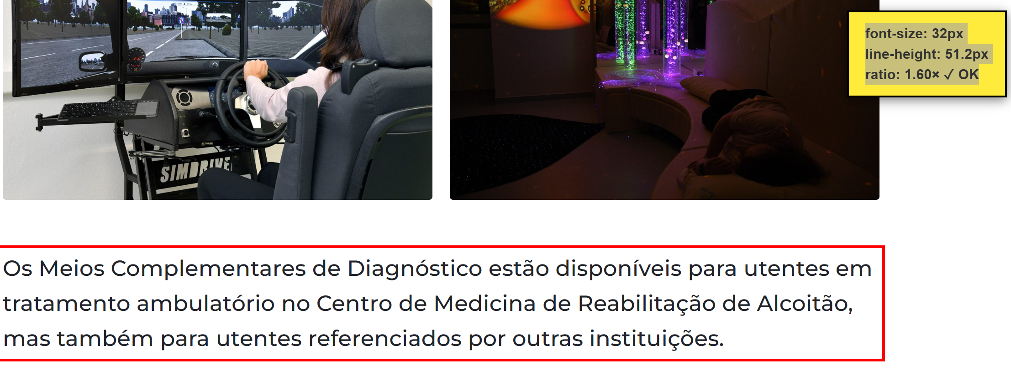
 | Listagem de evidências
 |  |  |  |  | Notas:
 |  |  |  |  | O espaçamento entre linhas no corpo do texto e nos blocos expansíveis é de 1.6× o tamanho da letra, acima do mínimo de 1.5×.

3.1
voltar à página inicial |  |  |  | 3 - ESTRUTURA DA NAVEGAÇÃO
 | S | N | NA
 | x |  |  | 3.1 Nenhum nível de navegação tem mais de 9 opções
 |  |  |  | A navegação principal deve ser equilibrada, nem com demasiadas opções de topo sem opções secundárias, nem com poucas opções de topo e muitas opções secundarias. Nenhum nível de navegação deve ter mais de 9 opções.

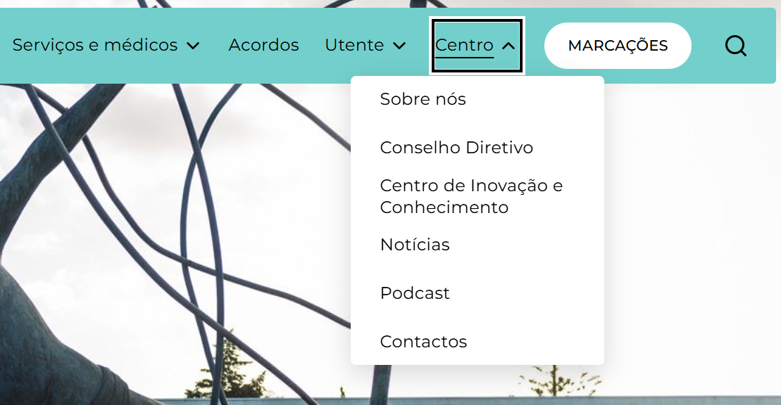
 | Listagem de evidências
 |  |  |  |  | Notas:
 |  |  |  |  | A navegação principal está organizada em cinco opções de topo (Serviços e médicos, Acordos, Utente, Centro, Marcações). Os submenus contêm, respectivamente, três, três e seis opções. Nenhum nível ultrapassa as nove opções recomendadas.

3.3
voltar à página inicial |  |  |  | 3 - ESTRUTURA DA NAVEGAÇÃO
 | S | N | NA
 | x |  |  | 3.3 As hiperligações de texto não devem ser diferenciadas apenas com base na cor
 |  |  |  | As hiperligações de texto devem apresentar um contraste mínimo de 4,5:1 com a envolvente e uma representação visual complementar à cor - idealmente as hiperligações devem apresentar-se sublinhadas. As hiperligações em texto devem apresentar-se da mesma forma em todo o sítio Web.

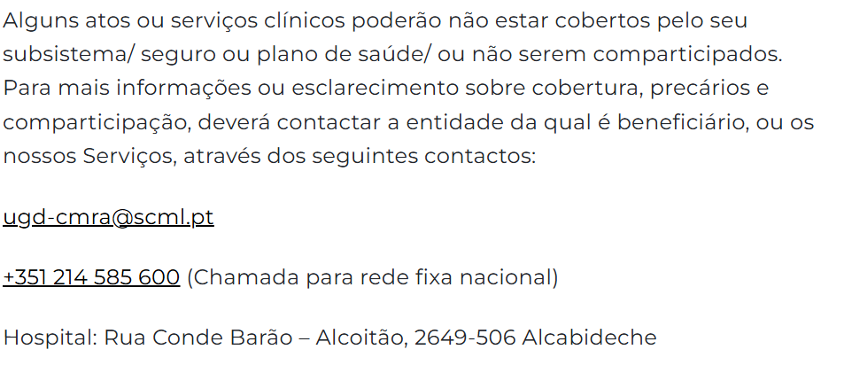
 | Listagem de evidências
 |  |  |  |  | Notas:
 |  |  |  |  | As hiperligações em texto corrido apresentam-se sempre sublinhadas, garantindo uma representação visual complementar à cor e evitando a dependência exclusiva do atributo cromático para identificação. O sublinhado é aplicado de forma consistente em todo o sítio.

4.1
voltar à página inicial |  |  |  | 4 - ESTRUTURA DA INFORMAÇÃO
 | S | N | NA
 | x |  |  | 4.1 Os documentos longos têm um índice no topo com hiperligações internas para o mesmo
 |  |  |  | Os documentos com mais de três ecrãs de altura deverão ter a hierarquia de cabeçalhos espelhada num índice no topo da página com hiperligações internas para as respetivas secções e subsecções.

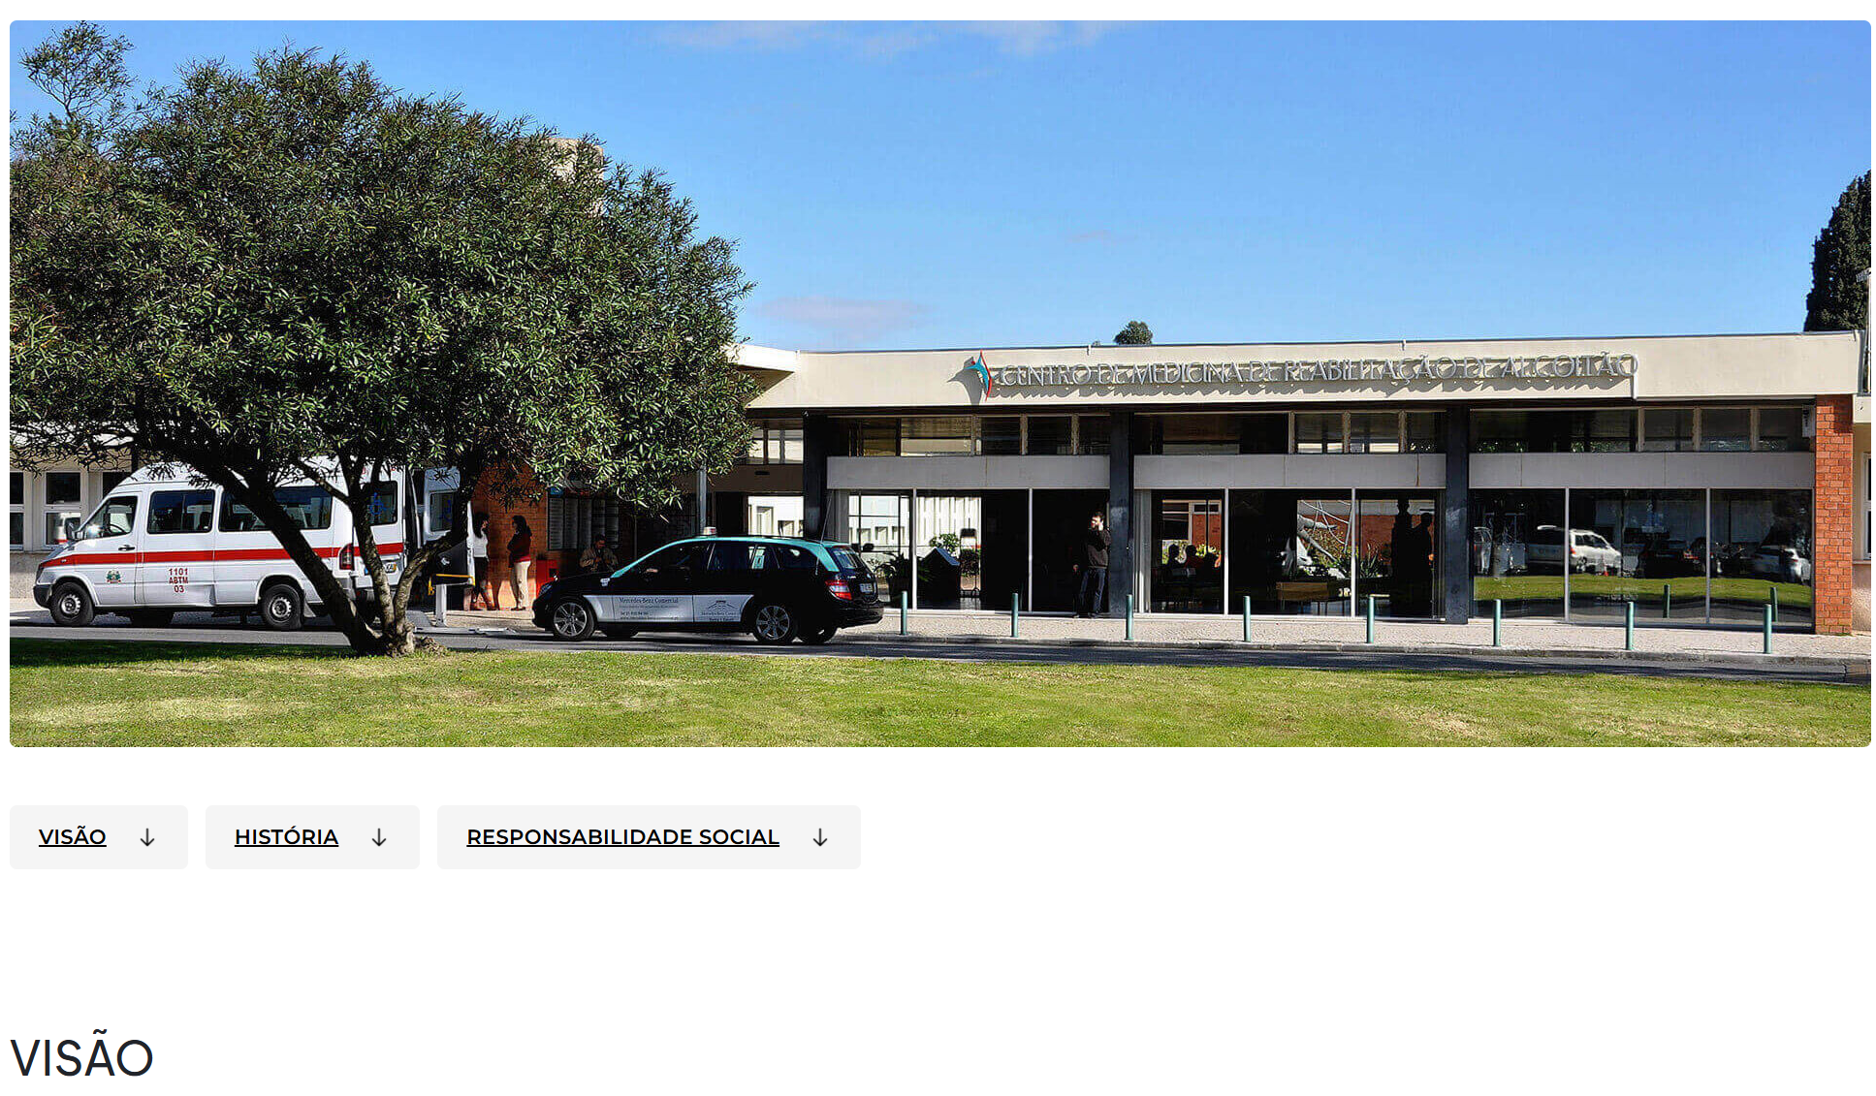
 | Listagem de evidências
 |  |  |  |  | Notas:
 |  |  |  |  | Nas páginas com mais de três ecrãs de altura é apresentado um menu de âncoras posicionado acima do conteúdo a que aponta, com hiperligações internas para as respetivas secções.

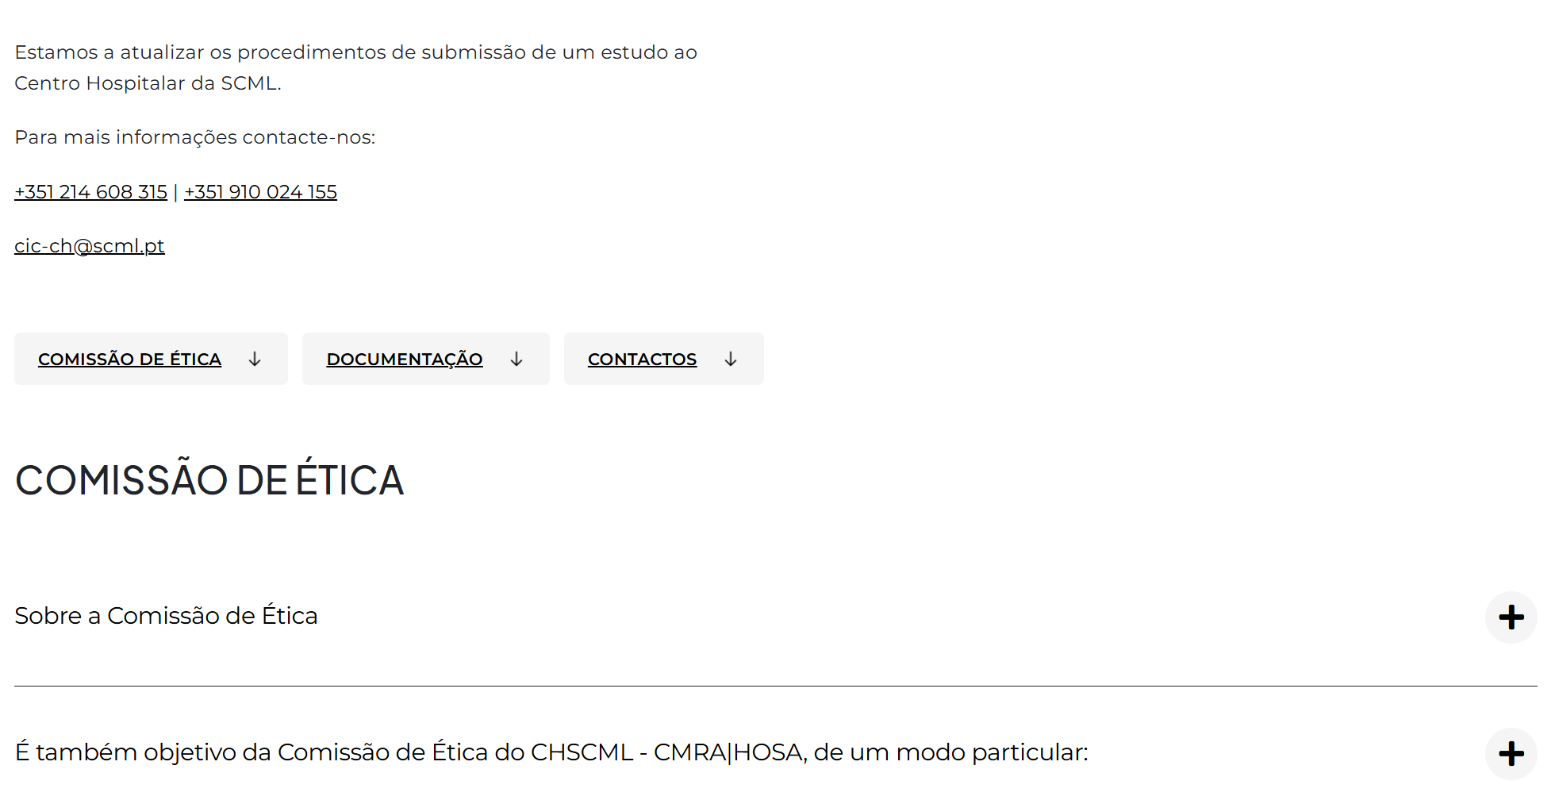

4.2
voltar à página inicial |  |  |  | 4 - ESTRUTURA DA INFORMAÇÃO
 | S | N | NA
 | x |  |  | 4.2 O layout do sítio Web é adaptável a plataformas móveis sem necessidade de efetuar varrimento horizontal
 |  |  |  | O layout do sítio Web deve ser adaptável aos tamanhos mais comuns de visualização, adaptando-se a várias larguras de ecrã sem que surjam barras de varrimento horizontais.

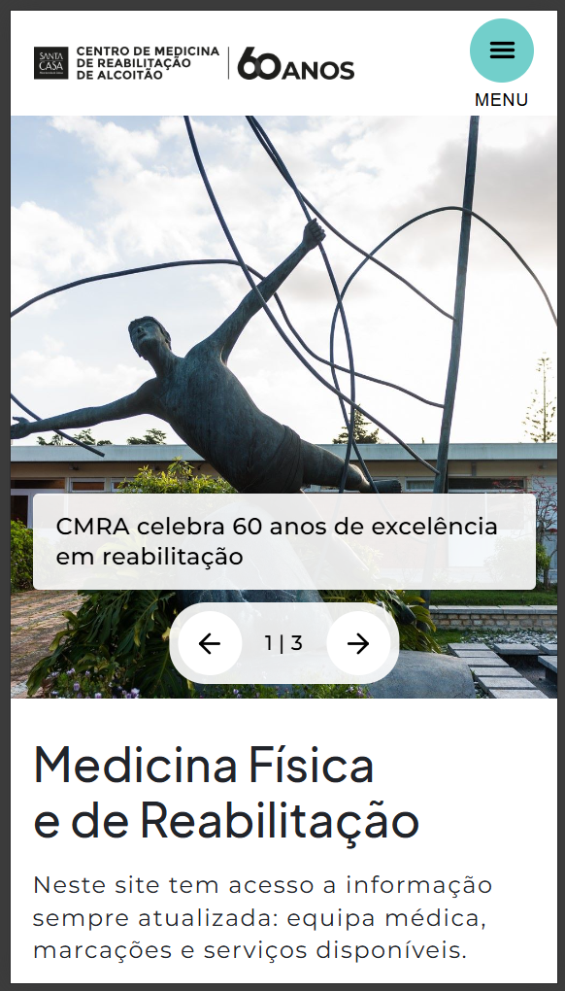
 | Listagem de evidências
 |  |  |  |  | Notas:
 |  |  |  |  | O layout adapta-se às várias larguras de ecrã, incluindo dispositivos móveis, sem que surjam barras de varrimento horizontal.

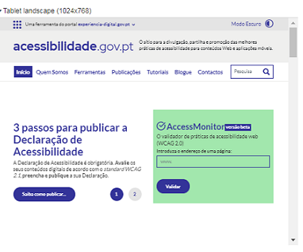

5.3
voltar à página inicial |  |  |  | 5 - ELEMENTOS INTERATIVOS
 | S | N | NA
 | x |  |  | 5.3 Há apenas um botão de ação principal por página e o mesmo encontra-se destacado
 |  |  |  | Deve existir apenas um botão de ação principal por página e o mesmo deve apresentar-se numa cor contrastante. Todos os outros botões devem ser considerados como secundários.

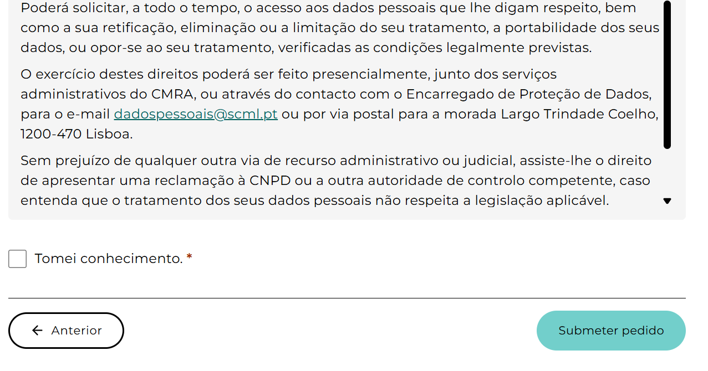
 | Listagem de evidências
 |  |  |  |  | Notas:
 |  |  |  |  | No exemplo, existe um botão destacado de ação principal, de cor diferente. Página: https://cmra.scml.pt/marcacoes/

5.4
voltar à página inicial |  |  |  | 5 - ELEMENTOS INTERATIVOS
 | S | N | NA
 | x |  |  | 5.4 Elementos gráficos interativos têm de aparentar ser clicáveis
 |  |  |  | Os elementos gráficos clicáveis devem ser percecionáveis como tal, através da forma, da cor ou do aparente volume.

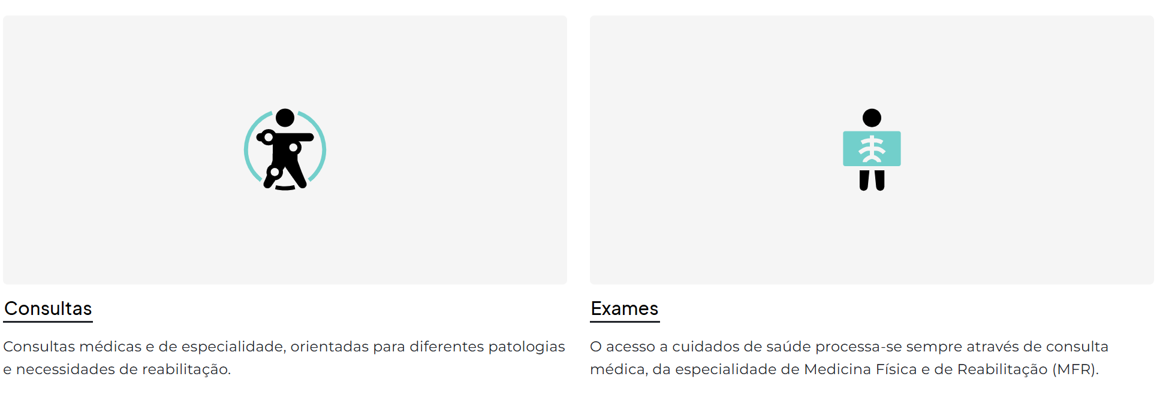
 | Listagem de evidências
 |  |  |  |  | Notas:
 |  |  |  |  | Os elementos gráficos clicáveis apresentam-se com forma, cor ou volume que evidencia o seu carácter interativo, distinguindo-os do conteúdo estático.

